Var1
1 | Приведите пример супертипа сущности, не имеющего собственных экземпляров.

 |  | Сотрудник |  |  | Должность | - супертип, не имеющий собственных экземпляров. Это сущность, которая не будет описывать конкретного сотрудника, а будет содержать характеристики для должностей
 |  | |
 | Менеджер | Стажёр | Специалист по чему-то там

2 | Мобильный телефон может находиться во взаимоисключающих связях с магазином, если он еще не продан, с пользователем,
 | если он уже куплен, и с сервисом, если он поломан и сдан в ремонт. Как избавиться от взаимоисключающих связей
 | при проектировании БД , хранящей информацию об экземплярах сущности "мобильный телефон"?

 |  | ---------------- | Магазин |  |  |  | Введем три подтипа супертипа ТЕЛЕФОН - телефон неисправный, телефон купленный, телефон некупленный
 |  | |
 | Телефон | ---------------- | Пользователь | - взаимно-исключающие связи |  |  |  | Телефон неисправный | ---- | Сервис
 |  | |
 |  | ---------------- | Сервис |  |  |  |  | Телефон купленный | ---- | Пользователь

 |  |  |  |  |  |  |  | Телефон некупленный | ---- | Магазин

3 | Составьте диаграмму прецедентов для своего проекта. Дополните ею документацию.

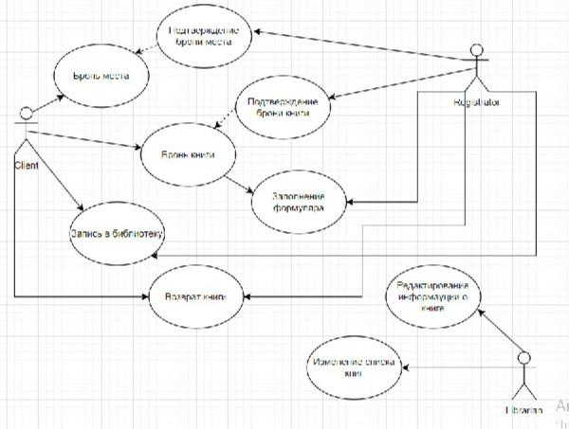

4 | Маша работает в отделе разработки в Департаменте ИТ, в котором также есть отдел тестирования и отдел поддержки. В компании, где работает Маша всего 4 департамента:
 | ИТ, финансы, кадры и маркетинг. Постройте диаграмму объектов для компании, в которой работает Маша.
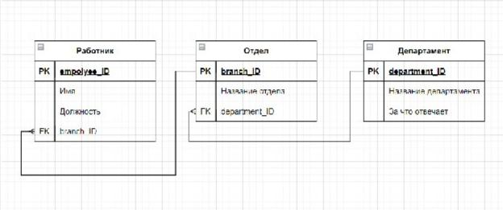

5 | Постройте диаграмы последовательностей и взаимодействия для кофемолки.
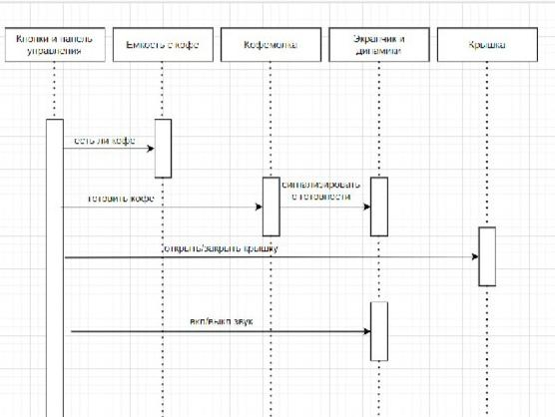
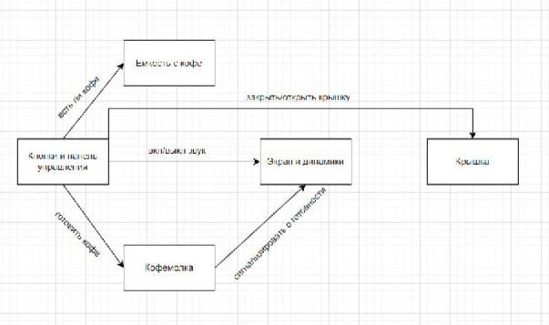

6 | Постройте диаграмму состояния для сдачи на водительские права.

7 | Постройте диаграму активности для покупок продуктов в супермаркете по списку. Предусмотрите хотя бы два действия в параллель на каком-нибудь этапе.
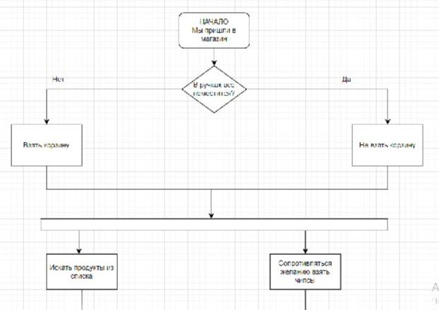

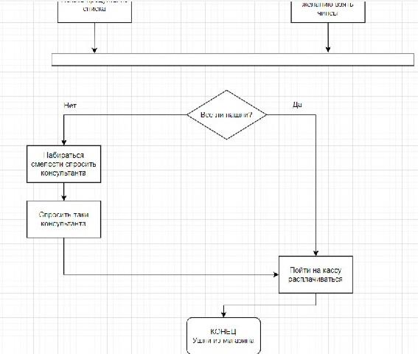

8 | Маша открыла бюро гадания Таро. У нее есть две штатные гадальщицы и 5 онлайн гаданий. Придумайте диаграмму классов для хранения информации о Машином бюро.
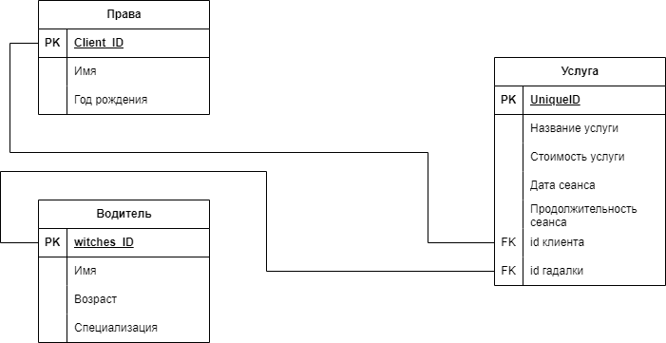

9 | Пусть дана диаграмма классов для водителей автомобилей и транспортных средств.
 | Напишите на языке OCL условие того, что водителю не может быть меньше 18 лет. Также напишите условие того, что автомобиль не может быть старше 30 лет.

 | context Driver
 | inv: age >= 18

 | context Car
 | inv: age <= 30

10 | Для предыдущей задачи перестройте диаграмму классов так, чтобы можно было написать условие того, что категория ТС должна соответствать категории прав.
 | Напишите это условие на OCL.
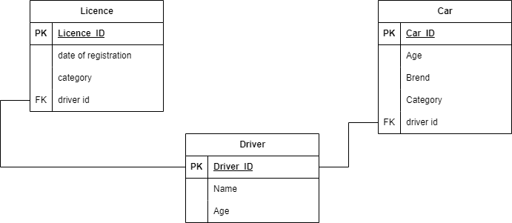
 |  |  |  |  | context Driver
 |  |  |  |  | inv: Права

